Sheet1
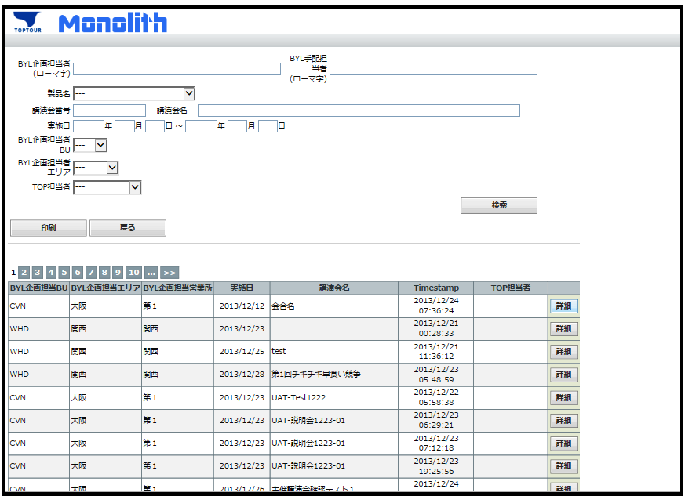
タクチケ関連ＣＳＶ出力 指示画面

・抽出条件の追加
① 請求月

② 対象データ
全て("N"を含む)
請求不可を除く("N"を除く)
請求不可のみ("N"のみ)

③ 実施月 （YYYY年MM月)

・一覧の表示は開催月の標準
・詳細ボタンをCSV出力ボタンに変更

タクチケ管理台帳
ﾀｸﾁｹ会社 | 券種（金額） | ﾀｸﾁｹ番号 | MTG No | 講演会名 | 企画担当者BU | 企画担当者エリア | 企画担当者営業所 | 企画担当者 | 会合参加者Id | 施設名 | ＤＲ氏名 | ＤＲコード | 講演会開始日 | 利用日（依頼） | 利用年月日 | 出欠 | ｴﾝﾀ | AcountCode | Cost Center | 担当MR BU | 担当MRエリア名 | 担当MR営業所 | 担当MR氏名 | 売上金額 | 発行手数料 | 精算手数料 | 請求額 | 精算月 | VOID（日） | 未決分
ＤＣ | 5,000 | 670035201 | MTG13-00006323 | 抗凝固治療カンファレンス2013 | CVN | 大阪 | 第1 | バイエル 太朗 | MTP13-00002209 | ○○大学病院 | 鈴木 一郎 | 1111111 | 2012-10-24 | 2012-10-24 | 2012-10-24 | 欠席 | E | 6831200 | YA00673001 | CVN | 大阪 | 第1 | 石田 エム美 | 3,930 | 315 | 105 | 4,245 | 2013-11-01
ＤＣ | 5,000 | 670035202 | MTG13-00006323 | 抗凝固治療カンファレンス2013 | CVN | 大阪 | 第1 | バイエル 太朗 | MTP13-00002209 | ○○大学病院 | 鈴木 一郎 | 1111111 | 2012-10-24 | 2012-10-24 |  | 欠席 |  |  |  | CVN | 大阪 | 第1 | 石田 エム美 |  | 315 |  | 315 |  |  | ○
ＤＣ | 5,000 | 670035203 | MTG13-00006323 | 抗凝固治療カンファレンス2013 | CVN | 大阪 | 第1 | バイエル 太朗 | MTP13-00002209 | ○○大学病院 | 鈴木 一郎 | 1111111 | 2012-10-24 | 2012-10-24 |  | 欠席 |  |  |  | CVN | 大阪 | 第1 | 石田 エム美 |  | 315 |  | 315 |  |  | ○
ＤＣ | 5,000 | 670035204 | MTG13-00006323 | 抗凝固治療カンファレンス2013 | CVN | 大阪 | 第1 | バイエル 太朗 | MTP13-00002310 | ◇◇クリニック | 田中 二郎 | 2222222 | 2012-10-24 | 2012-10-24 | 2012-10-24 | 出席 |  | 6831300 | YA00673001 | CVN | 大阪 | 第1 | 石田 エム美 | 1,290 | 315 | 105 | 1,605 | 2013-11-01
ＤＣ | 5,000 | 670035205 | MTG13-00006323 | 抗凝固治療カンファレンス2013 | CVN | 大阪 | 第1 | バイエル 太朗 | MTP13-00002310 | ◇◇クリニック | 田中 二郎 | 2222222 | 2012-10-24 | 2012-10-24 | 2012-10-24 | 出席 |  | 6831300 | YA00673001 | CVN | 大阪 | 第1 | 石田 エム美 | 2,170 | 315 | 105 | 2,485 | 2013-11-01
ＤＣ | 5,000 | 670035206 | MTG13-00006323 | 抗凝固治療カンファレンス2013 | CVN | 大阪 | 第1 | バイエル 太朗 | MTP13-00002310 | ◇◇クリニック | 田中 二郎 | 2222222 | 2012-10-24 | 2012-10-24 | 2012-10-24 | 出席 |  | 6831300 | YA00673001 | CVN | 大阪 | 第1 | 石田 エム美 | 1,850 | 315 | 105 | 2,165 | 2013-11-01
ＤＣ | 5,000 | 670035207 | MTG13-00006323 | 抗凝固治療カンファレンス2013 | CVN | 大阪 | 第1 | バイエル 太朗 | MTP13-00002311 | ○◆病院 | 北島 三郎 | 3333333 | 2012-10-24 | 2012-10-24 |  |  |  |  |  | CVN | 大阪 | 第1 | 石田 エム美 |  | 315 |  | 315 | 2013-11-01 |  | ○
ＤＣ | 5,000 | 670035208 | MTG13-00006323 | 抗凝固治療カンファレンス2013 | CVN | 大阪 | 第1 | バイエル 太朗 | MTP13-00002311 | ○◆病院 | 北島 三郎 | 3333333 | 2012-10-24 | 2012-10-24 | 2012-10-24 |  | E | 6831200 | YA00673001 | CVN | 大阪 | 第1 | 石田 エム美 | 1,370 | 315 | 105 | 1,685 | 2013-12-02
ＤＣ | 5,000 | 670035209 | MTG13-00006323 | 抗凝固治療カンファレンス2013 | CVN | 大阪 | 第1 | バイエル 太朗 | MTP13-00002312 | ○○大学病院 | 佐々木 四郎 | 4444444 | 2012-10-24 | 2012-10-24 | 2012-10-24 |  | E | 6831200 | YA00673002 | CVN | 大阪 | 第2 | アール 太郎 | 2,200 | 315 | 105 | 2,515 | 2013-12-02
ＤＣ | 5,000 | 670035210 | MTG13-00006323 | 抗凝固治療カンファレンス2013 | CVN | 大阪 | 第1 | バイエル 太朗 | MTP13-00002312 | ○○大学病院 | 佐々木 四郎 | 4444444 | 2012-10-24 | 2012-10-24 |  |  |  |  |  | CVN | 大阪 | 第2 | アール 太郎 |  | 315 |  | 315
ＤＣ | 5,000 | 670035211 | MTG13-00006323 | 抗凝固治療カンファレンス2013 | CVN | 大阪 | 第1 | バイエル 太朗 | MTP13-00002313 | △○◆病院 | 山口 五郎 | 5555555 | 2012-10-24 | 2012-10-24 | 2012-10-24 | 出席 |  | 6831300 | YA00673001 | CVN | 大阪 | 第2 | アール 太郎 | 890 | 315 | 105 | 1,205 | 2013-12-01
ＤＣ | 5,000 | 670035212 | MTG13-00006323 | 抗凝固治療カンファレンス2013 | CVN | 大阪 | 第1 | バイエル 太朗 | MTP13-00002313 | △○◆病院 | 山口 五郎 | 5555555 | 2012-10-24 | 2012-10-24 | 2012-10-24 | 出席 |  | 6831300 | YA00673001 | CVN | 大阪 | 第2 | アール 太郎 | 2,650 | 315 | 105 | 2,965 | 2013-12-02
ＤＣ | 5,000 | 670035213 | MTG13-00006323 | 抗凝固治療カンファレンス2013 | CVN | 大阪 | 第1 | バイエル 太朗 | MTP13-00002313 | △○◆病院 | 山口 五郎 | 5555555 | 2012-10-24 | 2012-10-24 | 2012-10-24 | 出席 |  | 6831300 | YA00673001 | CVN | 大阪 | 第2 | アール 太郎 | 1,930 | 315 | 105 | 2,245 | 2013-12-03
ＤＣ | 5,000 | 670035214 | MTG13-00006323 | 抗凝固治療カンファレンス2013 | CVN | 大阪 | 第1 | バイエル 太朗 | MTP13-00002313 | △○◆病院 | 山口 五郎 | 5555555 | 2012-10-24 | 2012-10-24 | 2012-10-24 | 出席 |  | 6831300 | YA00673001 | CVN | 大阪 | 第2 | アール 太郎 | 3,690 | 315 | 105 | 4,005 | 2013-12-04
ＤＣ | 5,000 | 670035215 | MTG13-00006323 | 抗凝固治療カンファレンス2013 | CVN | 大阪 | 第1 | バイエル 太朗 | MTP13-00002313 | △○◆病院 | 山口 五郎 | 5555555 | 2012-10-24 | 2012-10-24 |  | 出席 |  |  |  | CVN | 大阪 | 第2 | アール 太郎 |  | 315 |  | 315 |  |  | ○
ＤＣ | 5,000 | 670035216 | MTG13-00006323 | 抗凝固治療カンファレンス2013 | CVN | 大阪 | 第1 | バイエル 太朗 | MTP13-00002314 | ○○病院 | 山本 六子 | 6666666 | 2012-10-24 | 2012-10-24 | 2012-10-24 | 出席 |  | 6831300 | YA00673001 | CVN | 大阪 | 第1 | 井上 いぐざ | 970 | 315 | 105 | 1,285 | 2013-11-01
ＤＣ | 5,000 | 670035217 | MTG13-00006323 | 抗凝固治療カンファレンス2013 | CVN | 大阪 | 第1 | バイエル 太朗 | MTP13-00002314 | ○○病院 | 山本 六子 | 6666666 | 2012-10-24 | 2012-10-24 | 2012-10-24 | 出席 |  | 6831300 | YA00673001 | CVN | 大阪 | 第1 | 井上 いぐざ | 730 | 315 | 105 | 1,045 | 2013-11-01
ＤＣ | 5,000 | 670035218 | MTG13-00006323 | 抗凝固治療カンファレンス2013 | CVN | 大阪 | 第1 | バイエル 太朗 | MTP13-00002315 | ◇◇クリニック | 松島 七子 | 7777777 | 2012-10-24 | 2012-10-24 |  | 欠席 |  |  |  | CVN | 大阪 | 第1 | 石田 エム美 |  | 315 |  | 315 |  |  | ○
ＤＣ | 5,000 | 670035219 | MTG13-00006323 | 抗凝固治療カンファレンス2013 | CVN | 大阪 | 第1 | バイエル 太朗 | MTP13-00002315 | ◇◇クリニック | 松島 七子 | 7777777 | 2012-10-24 | 2012-10-24 |  | 欠席 |  |  |  | CVN | 大阪 | 第1 | 石田 エム美 |  | 315 |  | 315 |  |  | ○
ＤＣ | 5,000 | 670035220 | MTG13-00006323 | 抗凝固治療カンファレンス2013 | CVN | 大阪 | 第1 | バイエル 太朗 | MTP13-00002315 | ◇◇クリニック | 松島 七子 | 7777777 | 2012-10-24 | 2012-10-24 | 2012-10-24 | 欠席 | E | 6831200 | YA00673001 | CVN | 大阪 | 第1 | 石田 エム美 | 3,290 | 315 | 105 | 3,605 | 2013-12-02
ＤＣ | 5,000 | 670035221 | MTG13-00006323 | 抗凝固治療カンファレンス2013 | CVN | 大阪 | 第1 | バイエル 太朗 | MTP13-00002316 | ◆◆大学 | 和田 八江 | 8888888 | 2012-10-24 | 2012-10-24 | 2012-10-24 | 出席 |  | 6831300 | YA00673001 | CVN | 大阪 | 第1 | 井上 いぐざ |  | 315 |  | 315 |  | 2013-10-02
ＤＣ | 5,000 | 670035222 | MTG13-00006323 | 抗凝固治療カンファレンス2013 | CVN | 大阪 | 第1 | バイエル 太朗 | MTP13-00002316 | ◆◆大学 | 和田 八江 | 8888888 | 2012-10-24 | 2012-10-24 | 2012-10-24 | 出席 |  | 6831300 | YA00673001 | CVN | 大阪 | 第1 | 井上 いぐざ | 730 | 315 | 105 | 1,045 | 2013-11-01
利用日(依頼) <> 利用年月日の場合は
バイエルに請求できないので、出力対象外とする。
ＤＣ | 5,000 | 670035223 | MTG13-00006323 | 抗凝固治療カンファレンス2013 | CVN | 大阪 | 第1 | バイエル 太朗 | MTP13-00002316 | ◆◆大学 | 和田 八江 | 8888888 | 2012-10-24 | 2012-10-24 | 2012-10-24 | 出席 |  | 6831300 | YA00673001 | CVN | 大阪 | 第1 | 井上 いぐざ | 1,050 | 315 | 105 | 1,365 | 2013-11-02
ＤＣ | 5,000 | 670035224 | MTG13-00006323 | 抗凝固治療カンファレンス2013 | CVN | 大阪 | 第1 | バイエル 太朗 | MTP13-00002316 | ◆◆大学 | 和田 八江 | 8888888 | 2012-10-24 | 2012-10-24 | 2012-10-24 | 出席 |  | 6831300 | YA00673001 | CVN | 大阪 | 第1 | 井上 いぐざ | 1,050 | 315 | 105 | 1,365 | 2013-11-03
ＤＣ | 5,000 | 670035301 | MTG13-00006323 | 抗凝固治療カンファレンス2013 | CVN | 大阪 | 第1 | バイエル 太朗 | MTP13-00002316 | ◆◆大学 | 和田 八江 | 8888888 | 2012-10-24 | 2012-10-24 |  | 出席 |  |  |  | CVN | 大阪 | 第1 | 井上 いぐざ |  | 315 |  | 315 |  | 2013-10-02
ＤＣ | 5,000 | 670035302 | MTG13-00006323 | 抗凝固治療カンファレンス2013 | CVN | 大阪 | 第1 | バイエル 太朗 | MTP13-00002317 | ○○大学病院 | 近藤 九夫 | 9999999 | 2012-10-24 | 2012-10-24 |  | 出席 |  |  |  | CVN | 大阪 | 第2 | 西田 れると |  | 315 |  | 315 |  |  | ○
ＤＣ | 5,000 | 670035303 | MTG13-00006323 | 抗凝固治療カンファレンス2013 | CVN | 大阪 | 第1 | バイエル 太朗 | MTP13-00002317 | ○○大学病院 | 近藤 九夫 | 9999999 | 2012-10-24 | 2012-10-24 | 2012-10-24 | 出席 |  | 6831300 | YA00673001 | CVN | 大阪 | 第2 | 西田 れると | 810 | 315 | 105 | 1,125 | 2013-11-03
ＤＣ | 5,000 | 670035304 | MTG13-00006323 | 抗凝固治療カンファレンス2013 | CVN | 大阪 | 第1 | バイエル 太朗 | MTP13-00002317 | ○○大学病院 | 近藤 九夫 | 9999999 | 2012-10-24 | 2012-10-24 | 2012-10-24 | 出席 |  | 6831300 | YA00673001 | CVN | 大阪 | 第2 | 西田 れると | 1,930 | 315 | 105 | 2,245 | 2013-11-03
ＥＮＴ(課税)の場合は、MRのコストセンター（交通宿泊手配）
非課税の場合は、企画担当者(基本情報)のコストセンター
ＤＣ | 5,000 | 670035305 | MTG13-00006323 | 抗凝固治療カンファレンス2013 | CVN | 大阪 | 第1 | バイエル 太朗 | MTP13-00002317 | ○○大学病院 | 近藤 九夫 | 9999999 | 2012-10-24 | 2012-10-24 | 2012-10-24 | 出席 |  | 6831300 | YA00673001 | CVN | 大阪 | 第2 | 西田 れると | 2,810 | 315 | 105 | 3,125 | 2013-12-04
 |  |  |  |  |  |  |  |  |  |  |  |  |  |  |  |  |  |  |  |  |  |  |  | 35,340 | 9,135 | 1,995 | 44,475

